schema_generale_procedura
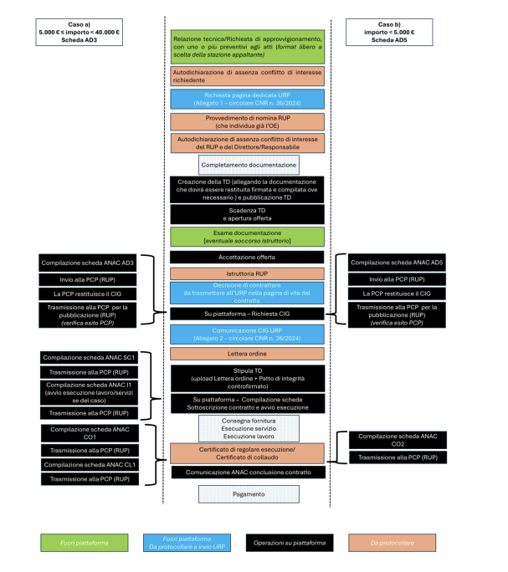

Passaggio | protocollo | template
Relazione tecnica – Relazione di approvvigionamento con preventivi
Autodichiarazione di assenza conflitto interesse del richiedente
Richiesta pagina dedicata URP
Provvedimento nomina RUP ( individua OE )
Autodichiarazione di assenza conflitto interesse RUP
Autodichiarazione di assenza conflitto interesse Direttore
Completamento documentazione
Creazione TD e pubblicazione TD
Scadenza TD e Apertura offerta
Esame documentazione
Accettazione offerta
Istruttoria RUP
Decisione di contrattare da trasmettere nella pagina vita contratto URP
Richiesta CIG
Comunicazione CIG URP
Lettera ordine
Stipula TD ( lettera ordine e patto integrità)
Su piattaforma compilazione schede
Consegna fornitura – Esecuzione servizio Esecuzione lavoro
Certificato di regolare esecuzione- Certificato di collaudo
Comunicazione ANAC conclusione contratto
Pagamento

